SAM 3.3.1.
 |  |  |  |  |  |  |  |  | Pielikums Nr. 2
Limbažu novada pašvaldības attīstības programmas 2017. – 2023.gadam rīcības un investīciju plāna 2017.-2019.gadam |  |  |  |  |  |  |  |  |  |  |  | Apstiprināts ar 29.12.2016. Limbažu novada domes lēmumu (protokols Nr.24, 15.§)
Plānotās investīcijas stratēģiskā atbalsta mērķa 3.3.1. ietvaros
Kopējās šobrīd S.A.M. ietvaros plānoto projektu ideju izmaksas: |  |  |  | 1,022,100.24 | 404,022.44 | 500,465.80 | 117,612.00 |  | ERAF kvotas atlikums | -500,465.80
N.p.k. | Projekta nosaukums | Atbilstība vidēja termiņa prioritātēm | Papildinātība ar citiem projektiem (norādīt projekta N.p.k.) | Indikatīvā summa (EUR) | Finanšu instruments, (EUR vai %) |  |  |  | Projekta plānotie darbības rezultāti un to rezultatīvie rādītāji | Plānotais laika posms |  | Atbildīgais par projekta īstenošanu (sadarbības partneris)
 |  |  |  |  | Pašvaldības budžets | ES fondu finansējums (ERAF) | Privātais sektors | Citi finansējuma avoti (norādīt) |  | Projekta uzsākšanas datums | Projekta realizācijas ilgums
Integrētās teritoriju investīcijas
3.3.1.SAM
Prioritārā projekta ideja: Limbažu pilsētas DR teritorijas labiekārtošana uzņēmējdarbības attīstībai
Projekta idejas pamatojums: Limbažu pilsētā starp pilsētas apvedceļu – Kr.Barona ielu, un Jūras ielu atrodas potenciāli attīstāma darījumu teritorija. Tajā savu darbību veic vilnas izstrādājumu ražotne, konditoreja un vairāki autoservisi. Piekļuvi minētajiem komersantiem apgrūtina sliktā Pļavu un Ezeru ielas kvalitāte. Abas ielas teritorijā nogriežas no Jūras ielas un tām ir tiešs savienojums ar pilsētas apvedceļu. Ezeru ielas rekonstruējamā posmā nepieciešams veikt centralizētā ūdensvada izbūvi, lai nodrošinātu teritorijā esošajiem komersantiem kvalitatīvu ūdens piegādi.
Projekta aktivitāšu pamatojums: Ielu rekonstrukcijai 2008.gadā izstrādāti būvprojekti, taču finansējuma trūkuma dēļ rekonstrukcija līdz šim nav veikta. Būvprojekti ir zaudējuši aktualitāti, līdz ar to, lai veiktu kvalitatīvu, būvniecības normatīviem atbilstošu ielu rekonstrukciju, nepieciešams izstrādāt jaunus. Pļavu iela ir ļoti sliktas kvalitātes daļēji grants seguma un daļēji asfaltseguma iela ar zemu nestspēju, kas apgrūtina piegādātāju un klientu piekļuvi tajā esošajiem komersantiem, tādejādi kavējot komersantu attīstību. Pavasaros un rudeņos ielas kvalitāte krasi pazeminās dubļu dēļ. Arī Ezeru iela daļēji ir asfaltseguma un daļēji - ļoti sliktas kvalitātes grants seguma iela, kas nenodrošina kvalitatīvu piekļuvi komersantiem, tādejādi kavējot to attīstību. Projekta ietvaros plānots rekonstruēt grants seguma ielas posmu, pagarinot ielā centrālo ūdensapgādes maģistrāli, lai nodrošinātu tajā esošajiem komersantiem pieslēgšanās iespējas. Tā kā būvdarbi ietver plašus ielas pamatnes rekonstrukcijas darbus, būs nepieciešama daļēja esošās ūdenssaimniecības infrastruktūras rekonstrukcija, kas tiks skarta būvdarbu laikā. Projekta īstenošanas laikā atbilstoši būvniecību regulējošai likumdošanai nepieciešams nodrošināt būvdarbu būvuzraudzību un autoruzraudzību.
1. | Jūras ielas R daļas teritorijas labiekārtošana uzņēmējdarbības attīstībai | 4 | N/a | 476,540.24 | 349,322.44 | 127,217.80 | 0.00 | 0.00 | Radītas 4 jaunas darba vietas un piesaistītas labumu guvušo komersantu investīcijas 127217,80EUR apmērā. | 2017. | 2018. | Atbildīgais par projekta īstenošanu - Attīstības nodaļa. Tiek veiktas pārrunas ar komersantiem par apliecinājuma parakstīšanu par attīstāmās infrastruktūras nepieciešamību, plānotajām nefinanšu investīcijām un jaunu darba vietu radīšanu. Ūdenssaimniecības inženierkomunikāciju izbūvei tiks piesaistīts projekta partneris – SIA “Limbažu komunālserviss”.
1.1. | Būvprojekta izstrāde |  |  |  |  |  |  |  | Veikta ielu rekonstrukcijas būvprojekta izstrāde.
1.2. | Pļavu ielas rekonstrukcija |  |  |  |  |  |  |  | Veikta 227,3m ielas rekonstrukcija.
1.3. | Ezeru ielas rekonstrukcija |  |  |  |  |  |  |  | Veikta 164m ielas un134m ūdensvada rekonstrukcija/izbūve
1.4. | Būvuzraudzība, autoruzraudzība |  |  |  |  |  |  |  | Nodrošināta būvdarbu autoruzraudzība un būvuzraudzība.
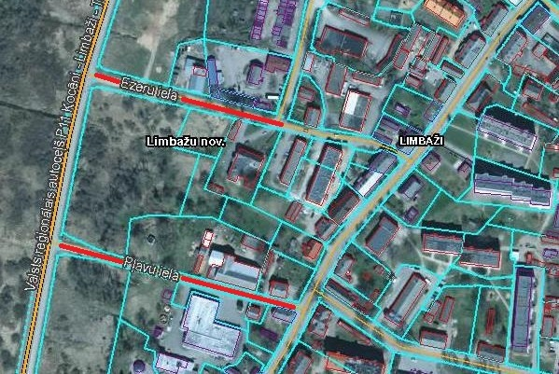 | Teritorijas karte
Prioritārā projekta ideja: Uzņēmējdarbības attīstība Skultes pagasta Mandegu ciemā
Projekta idejas pamatojums: Limbažu novada Skultes pagasta Mandegu ciemā uzņēmējdarbību attīsta vairāki jauni uzņēmumi. Vairāki no tiem koncentrējušies pie Vizbuļu ielas. Šeit atrodas parketa ražotne, jumta konstrukciju izbūves un montāžas, kā arī metāla pārstrādes uzņēmums. Uzņēmumu darbības attīstību ierobežo pievadiela. Vizbuļu iela ir pārāk šaura, lai tajā vienlaicīgi samainītos 2 kravas auto, kā arī tai šobrīd ir sliktas kvalitātes asfalta segums un vāja nestspēja. Uzņēmumu attīstībai un vides kvalitātes nodrošināšanai teritorijā nepieciešams izbūvēt kanalizācijas vadu. Ūdensvads jau ir izbūvēts. Šobrīd uzņēmumi izmanto individuālās kanalizācijas sistēmas.
Projekta aktivitāšu pamatojums: Lai veiktu kvalitatīvu, būvniecības normatīviem atbilstošu ielas rekonstrukciju, nepieciešams veikt ielas rekonstrukcijas būvprojekta izstrādi. Vizbuļu iela, kas nodrošina piekļuvi vairākiem komersantiem, ir pārāk šaura, lai tajā vienlaicīgi samainītos 2 kravas auto, kā arī tai šobrīd ir sliktas kvalitātes asfalta segums un vāja nestspēja, kas kavē komersantu attīstību. Līdz ar to nepieciešams veikt tās rekonstrukciju, uzlabojot nestspēju, paplašinot un rekonstruējot virskārtu. Satiksmes drošības uzlabošanai, nepieciešama gājēju ietves un apgaismojuma izbūve. Projekta īstenošanas laikā atbilstoši būvniecību regulējošai likumdošanai nepieciešams nodrošināt būvdarbu būvuzraudzību un autoruzraudzību.
2. | Uzņēmējdarbības attīstība Skultes pagasta Mandegu ciemā | 4 | N/a | 224,200.00 | 45,700.00 | 178,500.00 | 0.00 | 0.00 | Radītas 5 jaunas darba vietas un piesaistītas labumu guvušo komersantu investīcijas 178 500 EUR apmērā. | 2016. | 2017. | Atbildīgais par projekta īstenošanu - Attīstības nodaļa. Veiktas pārrunas ar SIA “Dakstiņa Jumti” (MVU) un citiem teritorijā esošajiem komersantiem par apliecinājuma parakstīšanu par attīstāmās infrastruktūras nepieciešamību, plānotajām nefinanšu investīcijām un jaunu darba vietu radīšanu.
2.1. | Būvprojekta izstrāde |  |  | 10,000.00 | 10,000.00 | 0.00 |  |  | Veikta Vizbuļu ielas rekonstrukcijas būvprojekta izstrāde. | 2016. | 2016.
2.2. | Vizbuļu ielas rekonstrukcija |  |  | 210,000.00 | 31,500.00 | 178,500.00 |  |  | Veikta 500m ielas rekonstrukcija, rekonstruējot tās pamatni, paplašinot to, izbūvējot gājēju ietvi un apgaismojumu. | 2016. | 2017.
2.3. | Būvuzraudzība, autoruzraudzība |  |  | 4,200.00 | 4,200.00 | 0.00 |  |  | Nodrošināta būvdarbu autoruzraudzība un būvuzraudzība. | 2016. | 2017.
 | Teritorijas karte
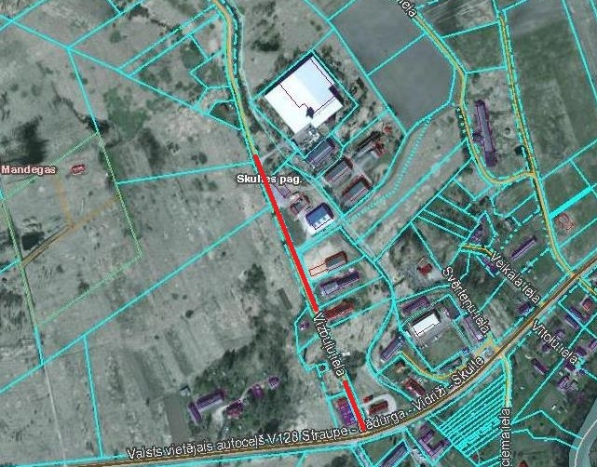

Prioritārā projekta ideja: Uzņēmējdarbības attīstība Skultes pagasta Mandegu ciemā, palielinot pieejamo elektroenerģijas jaudu
Projekta idejas pamatojums: Limbažu novada Skultes pagastā pāris kilometru attālumā no Skultes ostas, pie autoceļa A1 atrodas SIA “Skultes kokosta” attīstāmā teritorija (ap 45 ha). Uzņēmums veicis daļēju teritorijas labiekārtošanu – teritorijā izbūvētas dzelzceļa sliedes ar pieslēgumu netālajai dzelzceļa līnijai, teritorijā iespējama kravu uzglabāšana, pārkraušana un tālāka nogāde uz ostu vai pa dzelzceļu. Uzņēmums minēto teritoriju iznomā citiem komersantiem uzņēmējdarbības veikšanai, kā arī nodrošina tiem pārkraušanas u.c. pakalpojumus. Teritorijā pieejama elektroenerģija ar 50kW jaudu, kas ražošanas vajadzībām nav pietiekama. Rūpnieciskās ražošanas attīstībai jaudu nepieciešams palielināt līdz 4MW. Minētā attīstāmā teritorija nav ostas teritorija.
Projekta aktivitāšu pamatojums: Lai veiktu kvalitatīvu, būvniecības normatīviem atbilstošu elektroenerģijas infrastruktūras rekonstrukciju, nepieciešams veikt būvprojekta izstrādi. Esošais elektroenerģijas pieslēgums nenodrošina pietiekamu elektroenerģijas jaudu ražošanas uzņēmumu vajadzībām attīstāmajā teritorijā. Līdz ar to nepieciešams veikt tās rekonstrukciju, palielinot pieejamo jaudu. Infrastruktūras izbūve tiks veikta komersanta zemes īpašumā, taču izbūvētā infrastruktūra būs sades sistēmas operatora īpašums. Projekta īstenošanas laikā atbilstoši būvniecību regulējošai likumdošanai nepieciešams nodrošināt būvdarbu būvuzraudzību un autoruzraudzību.
3. | Uzņēmējdarbības attīstība Skultes pagasta Mandegu ciemā, palielinot pieejamo elektroenerģijas jaudu | 4 | N/a | 261,360.00 | 0.00 | 143,748.00 | 117,612.00 | 0.00 | Radītas 4 jaunas darba vietas un piesaistītas komersanta investīcijas 143 748 EUR apmērā. | 2016. | 2017. | Atbildīgais par projekta īstenošanu - Attīstības nodaļa. SIA “Skultes kokosta" (MVU) parakstījusi apliecinājumu par attīstāmās infrastruktūras nepieciešamību, plānotajām nefinanšu investīcijām un jaunu darba vietu radīšanu.
3.1. | Būvprojekta izstrāde |  |  |  |  |  |  |  | Veikta elektroenerģijas infrastruktūras pārbūves būvprojekta izstrāde. | 2016. | 2017.
3.2. | Elektroenerģijas infrastruktūras pārbūve jaudas palielināšanai |  |  |  |  |  |  |  | Veikta elektroenerģijas infrastruktūras pārbūve jaudas palielināšanai. | 2017. | 2017.
3.3. | Būvuzraudzība, autoruzraudzība |  |  |  |  |  |  |  | Nodrošināta būvdarbu autoruzraudzība un būvuzraudzība. | 2017. | 2017.
 | Teritorijas karte
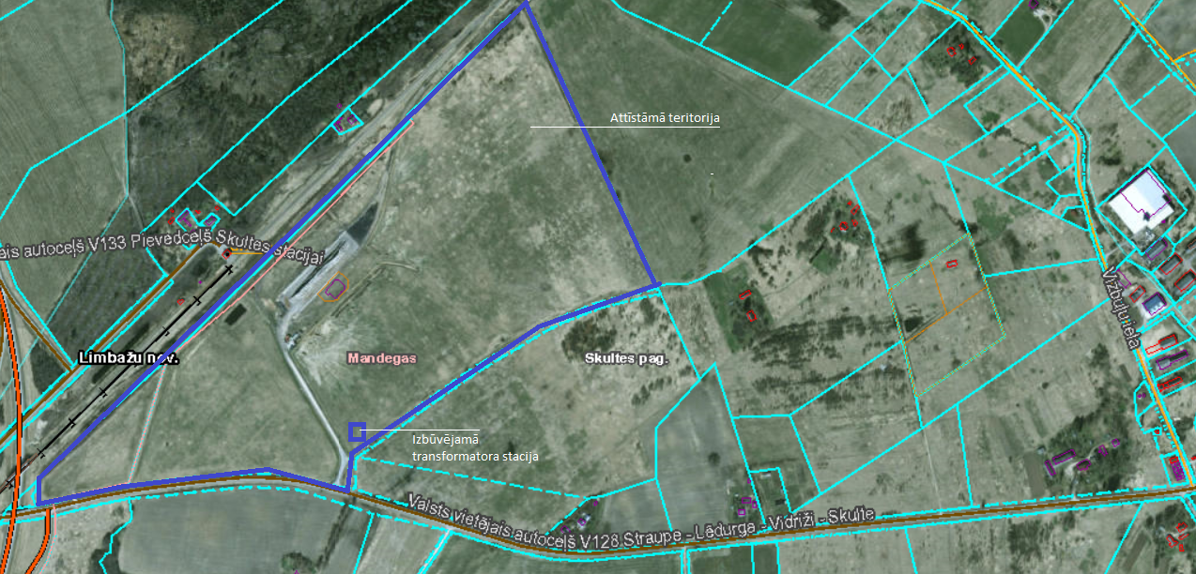

Projekta ideja: Uzņēmējdarbības attīstība Lādezerā
Projekta idejas pamatojums: Limbažu novada Lādezera ciems vēsturiski attīstījies ap tajā savulaik izveidoto kolhozu. Kādreizējās kolhoza darbnīcās šobrīd savu darbību uzsākuši vairāki komersanti, kas nodarbojas ar kokapstrādi, galdniecību un pārtikas produktu pārstrādi. To attīstību kavē sliktas kvalitātes un nestspējas iebrauktuve, kas teritorijā iegriežas no autoceļa V129. Pieejamības efektivitātes uzlabošanai nepieciešams veikt ielas izbūvi, to beigu posmā savienojot ar blakus esošo pašvaldības autoceļu.
Projekta aktivitāšu pamatojums: projekta ietvaros paredzēts īstenot zemāk norādītās darbības, lai veicinātu uzņēmējdarbību, tādejādi radot jaunas darba vietas un piesaistot privātās investīcijas. Lai veiktu kvalitatīvus, būvniecības normatīviem atbilstošus būvdarbus, nepieciešams veikt ielas izbūves būvprojekta izstrādi. Ielas izbūves veikšanai nepieciešams iegādāties zemes īpašumu, uz kura iela atrodas. Minētā iebrauktuve nodrošina piekļuvi vairākiem teritorijā esošajiem komersantiem. Tā kā tai ir zema nestspēja un slikta virskārtas kvalitāte, komersantu attīstība tiek kavēta – tiek radīti bojājumi teritorijā esošo komersantu, to piegādātāju un klientu transportlīdzekļiem. Nepieciešams veikt ielas pamatnes nostiprināšanu un virskārtas rekonstrukciju. Projekta īstenošanas laikā atbilstoši būvniecību regulējošai likumdošanai nepieciešams nodrošināt būvdarbu būvuzraudzību un autoruzraudzību.
4. | Uzņēmējdarbības attīstība Lādezerā | 4 | N/a | 60,000.00 | 9,000.00 | 51,000.00 | 0.00 | 0.00 | Radītas 2 jaunas darba vietas un piesaistītas komersantu investīcijas 51 000 EUR apmērā. | 2016. | 2017. | Atbildīgais par projekta īstenošanu - Attīstības nodaļa. SIA “Aresso" un SIA "Lade food" (MVU) parakstījuši apliecinājumus par attīstāmās infrastruktūras nepieciešamību, plānotajām nefinanšu investīcijām un jaunu darba vietu radīšanu.
4.1. | Zemes īpašuma iegāde un reģistrēšana zemesgrāmatā |  |  |  |  |  |  |  | Veikta zemes īpašuma iegāde un reģistrēšana. | 2016. | 2017.
4.2. | Būvprojekta izstrāde |  |  |  |  |  |  |  | Veikta ceļa rekonstrukcijas būvprojekta izstrāde. | 2016. | 2017.
4.3. | Ielas izbūve |  |  |  |  |  |  |  | Veikta aptuveni 300m ielas izbūve. | 2017. | 2017.
4.4. | Būvuzraudzība, autoruzraudzība |  |  |  |  |  |  |  | Nodrošināta būvdarbu autoruzraudzība un būvuzraudzība. | 2017. | 2017.
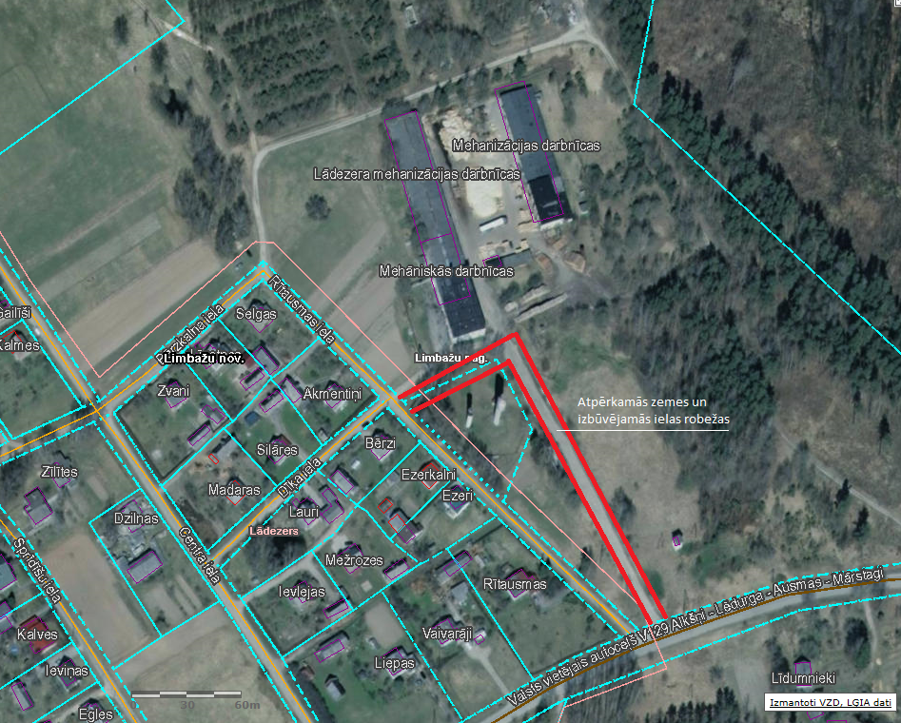
 | Teritorijas karte

SAM 5.6.2.
 |  |  |  |  |  |  |  |  | Pielikums Nr. 2
Limbažu novada pašvaldības attīstības programmas 2017. – 2023.gadam rīcības un investīciju plāna 2017.-2019.gadam |  |  |  |  |  |  |  |  |  |  |  | Apstiprināts ar 29.12.2016. Limbažu novada domes lēmumu (protokols Nr.24, 15.§)
Plānotās investīcijas stratēģiskā atbalsta mērķa 5.6.2.ietvaros
Kopējās šobrīd S.A.M. ietvaros plānoto projektu ideju izmaksas: |  |  |  | 5,835,285.69 | 1,464,962.02 | 4,370,323.66 | 0.00 |  | ERAF kvotas atlikums | 0.00 |  | 4370323.6646
N.p.k. | Projekta nosaukums | Atbilstība vidēja termiņa prioritātēm | Papildinātība ar citiem projektiem (norādīt projekta N.p.k.) | Indikatīvā summa (EUR) | Finanšu instruments, (EUR vai %) |  |  |  | Projekta plānotie darbības rezultāti un to rezultatīvie rādītāji | Plānotais laika posms |  | Atbildīgais par projekta īstenošanu (sadarbības partneris)
 |  |  |  |  | Pašvaldības budžets | ES fondu finansējums (ERAF) | Privātais sektors | Citi finansējuma avoti (norādīt) |  | Projekta uzsākšanas datums | Projekta realizācijas ilgums
Integrētās teritoriju investīcijas
5.6.2.SAM
Prioritārā projekta ideja: Degradētās teritorijas revitalizācija Limbažu pilsētas ZA daļā, izbūvējot ražošanas telpas
Projekta idejas pamatojums: Limbažu pilsētā un tās apkārtnē laika gaitā izveidojušās vairākas degradētās teritorijas, kurās daļēji jau attīstās vai potenciāli varētu attīstīt uzņēmējdarbību. Viena no tām ir daļa Meliorācijas un Meža ielas iekļautās teritorijas, kas Padomju gados izmantota kā kaļķa novietne. Teritorija ir pašvaldības īpašums; pietiekami plaša un viegli pieejama, lai tajā attīstītu infrastruktūru ražošanas vajadzībām. Bijušās kaļķa novietnes tuvumā koncentrējušies vairāki kokapstrādes uzņēmumi. Vietējais uzņēmums ir izrādījis interesi un gatavību šajā teritorijā attīstīt kokapstrādes uzņēmumu. Par labiekārtotās teritorijas izmantošanu tiks rīkota publiska nomas tiesību izsole.
Projekta aktivitāšu pamatojums: projekta ietvaros paredzēts īstenot zemāk norādītās darbības, lai revitalizētu degradēto teritoriju, tādejādi radot jaunas darba vietas un piesaistot privātās investīcijas. Lai veiktu kvalitatīvus, būvniecības normatīviem atbilstošus būvdarbus, nepieciešams veikt cietā seguma laukumu un ražošanas angāra izbūves būvprojekta izstrādi. Teritorijā, kurā plānots izbūvēt ražošanas telpas, kādreiz atradusies kaļķa novietne, zemes virsma ir nelīdzena. Lai nodrošinātu piekļuvi ražošanas telpām un apkārtējās teritorijas pietiekamu nestspēju piegādātāju un klientu transportam, kā arī gatavās produkcijas uzglabāšanu, ap ražošanas telpām nepieciešams izbūvēt cietā seguma laukumus. Piekļuve revitalizējamai teritorijai iespējama no Limbažu novada pašvaldības teritorijas plānojumā plānotās Tīruma ielas, kas nākotnē savienos Meža un Cēsu ielu, taču šobrīd nav izbūvēta. Šobrīd, lai nokļūtu pie minētā zemes īpašuma, tiek izmantota brauktuve bez speciāli sagatavotas pamatnes un seguma, kas nenodrošina pietiekamu nestspēju komercdarbības attīstības gadījumā revitalizējamajā teritorijā. Līdz ar to nepieciešama kvalitatīva ielas izbūve. Būvdarbu veikšanai nepieciešams iegādāties plānotās ielas zemes īpašumu, kas ir privātpersonas īpašums. Tā kā Limbažu pilsētā trūkst ražošanas telpas kokapstrādes uzņēmumu attīstībai, plānots izbūvēt ražošanas angāru, kas būtu piemērots kokapstrādes jomas komersanta darbības nodrošināšanai. Projekta īstenošanas laikā atbilstoši būvniecību regulējošai likumdošanai nepieciešams nodrošināt būvdarbu būvuzraudzību un autoruzraudzību. Par ražošanas telpu un labiekārtotās teritorijas izmantošanu tiks rīkota publiska nomas tiesību izsole.
1. | Meliorācijas un Meža ielas iekļautās teritorijas revitalizācija | 4 | N/a | 787,721.86 | 222,381.72 | 565,340.14 | 0.00 | 0.00 | Revitalizēta rūpnieciskā teritorija 0,3553 ha platībā, radītas 13 jaunas darba vietas un piesaistītas komersantu investīcijas 507 944,74 EUR apmērā. | 2016. | 2017. | Atbildīgais par projekta īstenošanu - Attīstības nodaļa. Veiktas pārrunas ar SIA “Latvia Timber International” (MVU) par apliecinājuma parakstīšanu par ieinteresētību revitalizētās teritorijas iznomāšanā, plānotajām nefinanšu investīcijām un jaunu darba vietu radīšanu.
1.1. | Būvprojekta izstrāde |  |  | 8,000.00 | 1,200.00 | 6,800.00 |  |  | Veikta ražošanas angāra un cietā seguma laukumu izbūves būvprojekta izstrāde. | 2016. | 2016.
1.2. | Cietā seguma laukumu izbūve |  |  | 69,821.62 | 10,473.24 | 59,348.38 |  |  | Veikta cietā seguma laukumu 2110m2 apmērā izbūve. | 2017. | 2017.
1.3. | Tīruma ielas izbūve |  |  | 190,139.81 | 132,744.41 | 57,395.40 |  |  | Veikta ielas aptuveni 5746 m2 izbūve, t.sk. zemes īpašuma iegāde. | 2016. | 2017.
1.4. | Ražošanas angāra izbūve |  |  | 508,200.00 | 76,230.00 | 431,970.00 |  |  | Veikta 1443m2 ražošanas angāra izbūve. | 2017. | 2017.
1.5. | Būvuzraudzība, autoruzraudzība |  |  | 11,560.43 | 1,734.06 | 9,826.37 |  |  | Nodrošināta būvdarbu autoruzraudzība un būvuzraudzība. | 2017. | 2017.
 | Teritorijas karte
Degradētās teritorijas robežas |  |  |  | Izbūvējamais angārs un cietā seguma laukumi |  |  |  | Izbūvējamais Tīruma ielas posms (shēmā - asfaltbetona laukums) |  | Sakārtotās teritorijas robežas
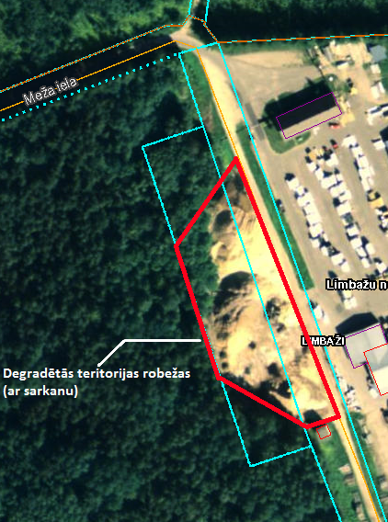 |  |  | 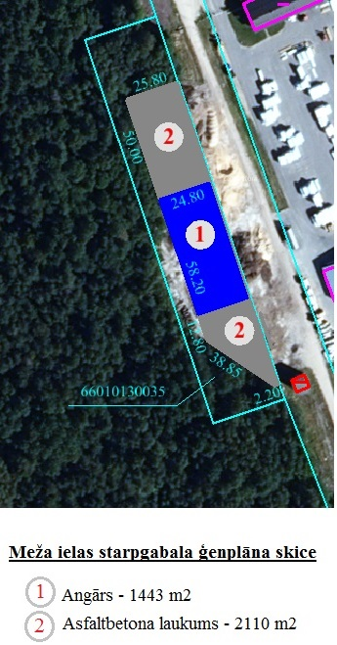 |  |  |  | 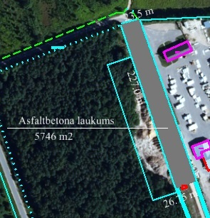 |  | 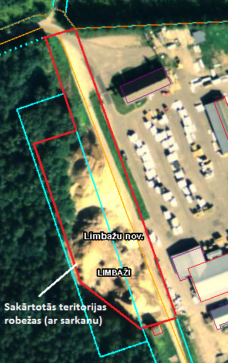
Prioritārā projekta ideja: Degradētās teritorijas revitalizācija Limbažu pilsētas ZR daļā, izbūvējot ražošanas telpas
Projekta idejas pamatojums: Limbažu pilsētā un tās apkārtnē laika gaitā izveidojušās vairākas degradētās teritorijas, kurās daļēji jau attīstās vai potenciāli varētu attīstīt uzņēmējdarbību. Viena no tām atrodas Limbažu pilsētas ZR daļā pie apvedceļa – Kr.Barona ielas. Tajā ir zemes platības, kas piemērotas uzņēmējdarbības attīstīšanai, taču šobrīd ir neizmantotas un neapstrādātas. Šajā zonā atrodas vairāki autoservisi, pārtikas produktu, vilnas izstrādājumu ražotnes u.c. Pašvaldība iecerējusi revitalizēt tai piederošu īpašumu Kr.Barona un Krasta ielas ietvertajā teritorijā. Teritorijai ir stratēģiski labs novietojums – tai pieguļ pilsētas apvedceļš, kas nodrošina ērtu piekļuvi, ir iespējas pieslēgties ūdenssaimniecības un elektroenerģijas tīkliem. Vietējais uzņēmums ir izrādījis interesi un gatavību šajā teritorijā attīstīt vieglās rūpniecības uzņēmumu. Par labiekārtotās teritorijas izmantošanu tiks rīkota publiska nomas tiesību izsole.
Projekta aktivitāšu pamatojums: projekta ietvaros paredzēts īstenot zemāk norādītās darbības, lai revitalizētu degradēto teritoriju, tādejādi radot jaunas darba vietas un piesaistot privātās investīcijas. Lai veiktu kvalitatīvus, būvniecības normatīviem atbilstošus būvdarbus, nepieciešams veikt ražošanas telpu un ar to saistīto inženierkomunikāciju izbūves būvprojekta izstrādi. Tā kā Limbažu pilsētā trūkst vieglās ražošanas telpas, plānots tādas izbūvēt, lai nodrošinātu komercdarbības attīstību. Lai ražošanas telpām nodrošinātu iespēju pieslēgties elektroapgādei, nepieciešams izbūvēt transformatoru pie netālu esošās elektrolīnijas. Lai ražošanas telpām nodrošinātu ūdenssaimniecības pakalpojumus un novērstu vides piesārņojuma draudus (tas ir īpaši svarīgi, jo teritorija atrodas tuvu pilsētas vēsturiskajam centram, kas ir valsts nozīmes kultūras piemineklis), nepieciešams izbūvēt ūdens un kanalizācijas tīklus un veikt pieslēguma izveidi. Teritorijā, kurā plānots izbūvēt ražošanas telpas, ir mitra augsne un nelīdzens reljefs. Līdz ar to pirms ražošanas telpu izbūves nepieciešams veikt grunts nostiprināšanu. Lai piekļuvi ražošanas telpām, ap tām nepieciešams izbūvēt cietā seguma laukumus un iebrauktuvi no blakus esošās ielas. Projekta īstenošanas laikā atbilstoši būvniecību regulējošai likumdošanai nepieciešams nodrošināt būvdarbu būvuzraudzību un autoruzraudzību. Par ražošanas telpu un labiekārtotās teritorijas izmantošanu tiks rīkota publiska nomas tiesību izsole.
2. | Kr.Barona un Krasta ielas ietvertās teritorijas revitalizācija | 4 | N/a | 764,802.00 | 114,720.30 | 650,081.70 | 0.00 | 0.00 | Revitalizēta rūpnieciskā teritorija 0,85 ha platībā, radītas 16 jaunas darba vietas un piesaistītas komersantu investīcijas 650 081,7 EUR apmērā. | 2016. | 2017. | Atbildīgais par projekta īstenošanu - Attīstības nodaļa. Veiktas pārrunas ar AS “Limbažu siers” (MVU) par apliecinājuma parakstīšanu par ieinteresētību revitalizētās teritorijas iznomāšanā, plānotajām nefinanšu investīcijām jaunu darba vietu radīšanu. Ūdenssaimniecības inženierkomunikāciju izbūvei tiks piesaistīts projekta partneris – SIA “Limbažu komunālserviss”.
2.1. | Būvprojekta izstrāde |  |  | 15,000.00 | 2,250.00 | 12,750.00 |  |  | Veikta ražošanas angāra/noliktavas būvniecības un teritorijas labiekārtošanas būvprojekta izstrāde. | 2016. | 2016.
2.2. | Ražošanas angāra/noliktavas izbūve |  |  | 485,100.00 | 72,765.00 | 412,335.00 |  |  | Veikta 2310 m2 ražošanas angāra/noliktavas izbūve. | 2016. | 2017.
2.3. | Elektrības un ūdenssaimniecības inženierkomunikāciju pieslēgumu infrastruktūras izbūve |  |  | 100,000.00 | 15,000.00 | 85,000.00 |  |  | Veikta transformatora stacijas un ūdens un kanalizācijas tīklu pieslēgumu izbūve. | 2016. | 2017.
2.4. | Teritorijas nostiprināšana, cietā seguma laukumu un iebraucamā ceļa izbūve |  |  | 150,000.00 | 22,500.00 | 127,500.00 |  |  | Veikta teritorijas pamatnes izlīdzināšana, nostiprināšana, cietā seguma laukumu un iebraucamā ceļa izbūve. | 2016. | 2017.
2.5. | Būvuzraudzība, autoruzraudzība |  |  | 14,702.00 | 2,205.30 | 12,496.70 |  |  | Nodrošināta būvdarbu autoruzraudzība un būvuzraudzība. | 2016. | 2017.
 | Teritorijas karte
Degradētās teritorijas robežas |  |  |  |  |  |  |  | Aktivitāšu īstenošanas vietas
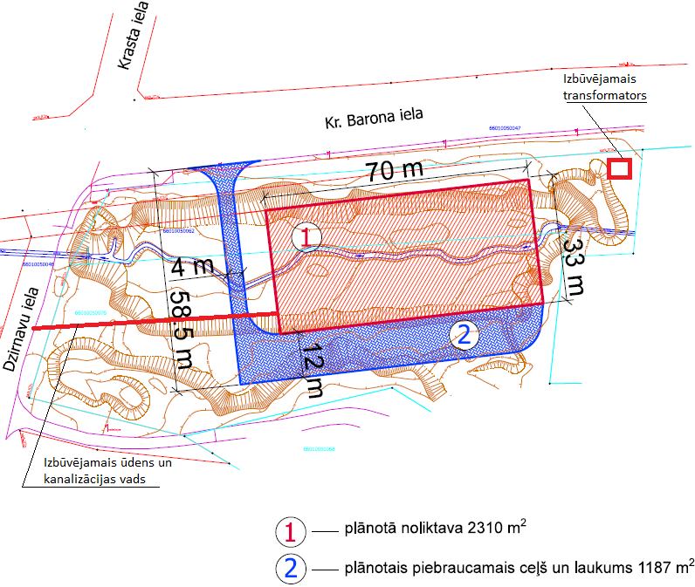

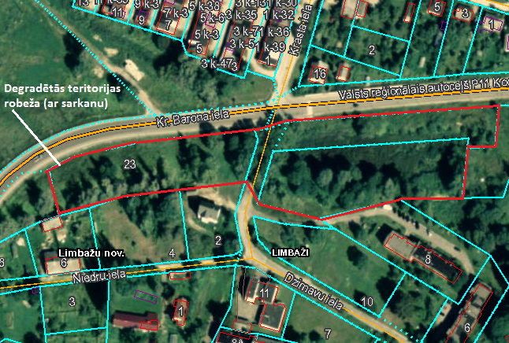
Sakārtotās teritorijas robežas
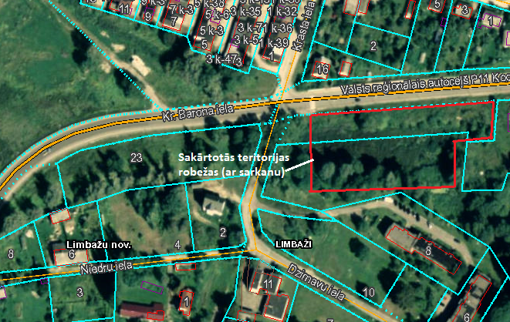
Prioritārā projekta ideja: Degradētās teritorijas revitalizācija Limbažu pilsētas ZA daļā, uzlabojot pieejamību
Projekta idejas pamatojums: Limbažu pilsētā un tās apkārtnē laika gaitā izveidojušās vairākas degradētās teritorijas, kurās daļēji jau attīstās vai potenciāli varētu attīstīt uzņēmējdarbību. Viena no tām atrodas starp Stacijas, Cēsu un Meliorācijas ielu, kur savulaik bijusi aktīva ražošanas un saimnieciskās darbības zona Padomju gados - bijusī Lauktehnikas teritorija un dažādas tā laika iestāžu ēkas. Ilgus gadus teritorija ir bijusi gandrīz pamesta, tajā veikti minimāli ieguldījumi infrastruktūras saglabāšanai un attīstībai. Šobrīd teritorijā darbību uzsākuši vairāki kokapstrādes uzņēmumi, auto servisi, plastmasas izstrādājumu ražošanas, ceļu būves uzņēmums u.c. Meliorācijas ielas ZR daļā koncentrējušies kokapstrādes, koka konstrukciju būves un plastmasas izstrādājumu ražotāji. Aprakstītajā teritorijā no Meliorācijas ielas ir iebrauktuve, kas atrodas uz 2 privātiem zemes īpašumiem un kuru izmanto vairāki uzņēmumi – SIA “Virte tehnoloģijas”, SIA “Velve.Koks” u.c. Iebrauktuve nodrošina piekļuvi publiskajai ugunsdzēsības ūdens ņemšanas vietai. Iebrauktuvei nav ielas statusa un tā ir ļoti sliktas kvalitātes, turklāt jebkurā brīdī zemes īpašnieki to var norobežot, liedzot piekļuves iespējas saviem īpašumiem pārējiem teritorijā esošajiem uzņēmumiem, kā arī ugunsdzēsības operatīvajam transportam.
Projekta aktivitāšu pamatojums: projekta ietvaros paredzēts īstenot zemāk norādītās darbības, lai revitalizētu degradēto teritoriju, tādejādi radot jaunas darba vietas un piesaistot privātās investīcijas. Lai veiktu kvalitatīvus, būvniecības normatīviem atbilstošus būvdarbus, nepieciešams veikt iebrauktuves rekonstrukcijas būvprojekta izstrādi. Minētajā rūpnieciskajā teritorijā pēdējos gados attīstījušies vairāki ražošanas uzņēmēji, kuru piekļuvei tiek izmantota vēsturiski izveidojusies iebrauktuve, kas atrodas uz 2 privātīpašnieku zemes īpašumiem. Lai sakārtotu iebrauktuves juridisko statusu, pašvaldība veiks minēto zemes īpašumu nomu un pēc tam arī iegādi, lai veiktu tās rekonstrukciju. Iebrauktuvei tiks piešķirts ielas statuss, lai sakārtotu tās uzturēšanas jautājumus. Iebrauktuve ir ar nekvalitatīvu segumu un zemu nestspēju, kas nenodrošina kvalitatīvu piekļuvi teritorijā esošajiem komersantiem un ierobežo to attīstību. Nepieciešams veikt tās rekonstrukciju, uzlabojot nestspēju un uzklājot kvalitatīvu cieto segumu. Satiksmes drošības uzlabošanai nepieciešams uzstādīt ielas apgaismojumu. Iebrauktuves beigās atrodas publiskā ugunsdzēsības ūdens ņemšanas vieta. Lai nodrošinātu ugunsdzēsības un kravu transporta ērtu kustību, iebrauktuves galā tiks izveidots neliels apgriešanās laukums. Projekta īstenošanas laikā atbilstoši būvniecību regulējošai likumdošanai nepieciešams nodrošināt būvdarbu būvuzraudzību un autoruzraudzību.
3. | Meliorācijas ielas ZR daļas revitalizācija | 4 | N/a | 79,400.00 | 11,910.00 | 67,490.00 | 0.00 | 0.00 | Revitalizēta rūpnieciskā teritorija 0,25 ha platībā, radītas 4 jaunas darba vietas un piesaistītas komersantu investīcijas 124 885,4 EUR apmērā. | 2016. | 2017. | Atbildīgais par projekta īstenošanu - Attīstības nodaļa. Veiktas pārrunas ar SIA “Virte tehnoloģijas” un SIA "Velve.Koks" (MVU) par apliecinājuma parakstīšanu par ieinteresētību revitalizētās teritorijas iznomāšanā, plānotajām nefinanšu investīcijām un jaunu darba vietu radīšanu.
3.1. | Būvprojekta izstrāde |  |  | 8,000.00 | 1,200.00 | 6,800.00 |  |  | Veikta iebrauktuves izbūves būvprojekta izstrāde. | 2016. | 2016.
3.2. | Iebrauktuves rekonstrukcija |  |  | 70,000.00 | 10,500.00 | 59,500.00 |  |  | Veikta ap 80m iebrauktuves un apgriešanās laukuma teritorijā rekonstrukcija, izbūvējot asfaltbetona segumu un apgaismojumu, t.sk. zemes īpašuma iegāde. | 2016. | 2017.
3.3. | Būvuzraudzība, autoruzraudzība |  |  | 1,400.00 | 210.00 | 1,190.00 |  |  | Nodrošināta būvdarbu autoruzraudzība un būvuzraudzība. | 2016. | 2017.
 | Teritorijas karte
Degradētās teritorijas robežas |  |  |  |  |  |  |  |  |  | Aktivitāšu īstenošanas vietas
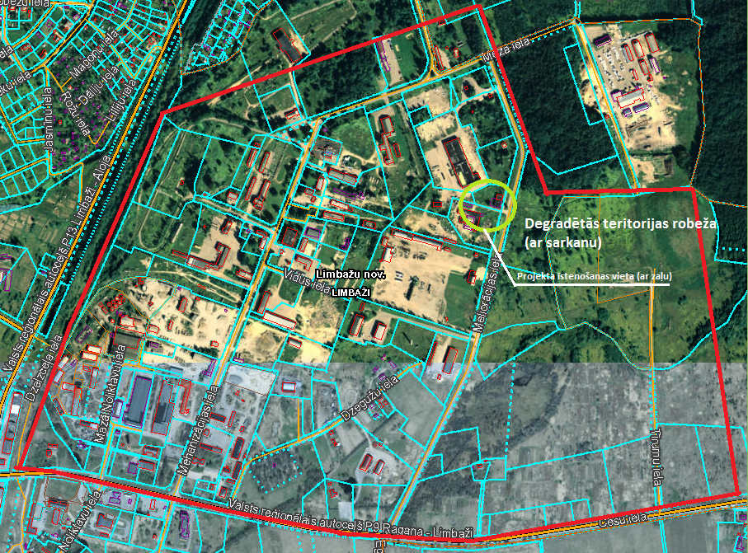
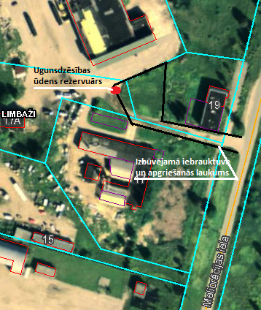

Sakārtotās teritorijas robežas
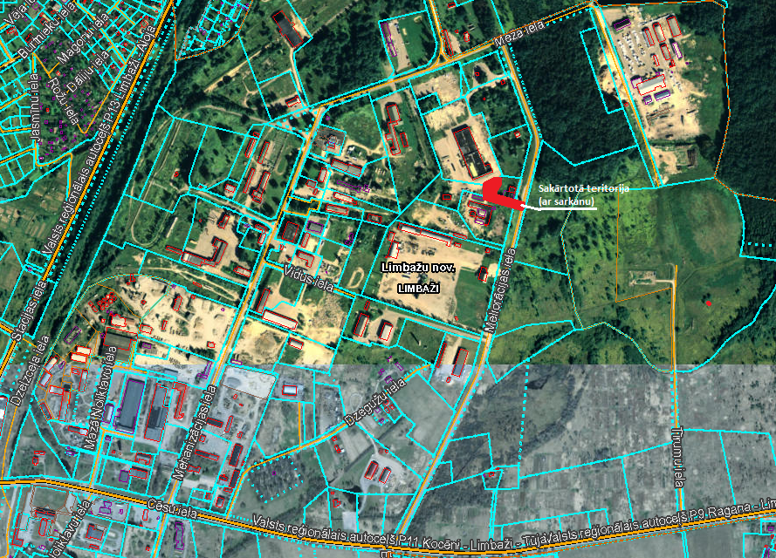
Prioritārā projekta ideja: Degradētās teritorijas revitalizācija Limbažu pagastā, izbūvējot ražošanas telpas
Projekta idejas pamatojums: Kilometra attālumā no Limbažu pilsētas R robežas Limbažu pagasta teritorijā pie autoceļa P11 atrodas degradētā teritorija, kas bijusi aktīva ražošana Padomju laikos. Teritorijā koncentrējušies dažādi uzņēmumi: ceļu būves/celtniecības uzņēmums, kokapstrādes un tā izstrādājumu ražotājs, serviss, ēdināšanas uzņēmums u.c., kuru attīstībai nepieciešamas jaunas ražošanas telpas. Par izbūvēto ražošanas telpu izmantošanu tiks rīkota publiska nomas tiesību izsole.
Projekta aktivitāšu pamatojums: projekta ietvaros paredzēts īstenot zemāk norādītās darbības, lai revitalizētu degradēto teritoriju, tādejādi radot jaunas darba vietas un piesaistot privātās investīcijas. Lai veiktu kvalitatīvus, būvniecības normatīviem atbilstošus būvdarbus, nepieciešams veikt ražošanas telpu izbūves būvprojekta izstrādi. Tā kā Limbažu pilsētā un tuvākajā apkārtnē trūkst ražošanas telpas apstrādes rūpniecības uzņēmumu attīstībai, Limbažu pagastā - netālu no Limbažu pilsētas, plānots izbūvēt ražošanas telpas, kas būtu piemērotas apstrādes rūpniecības jomas komersanta darbības nodrošināšanai. Lai veiktu ražošanas telpu izbūvi, tiks veikta zemes noma un pēc tam arī tās iegāde pašvaldības īpašumā. Projekta īstenošanas laikā atbilstoši būvniecību regulējošai likumdošanai nepieciešams nodrošināt būvdarbu būvuzraudzību un autoruzraudzību. Par ražošanas telpu izmantošanu tiks rīkota publiska nomas tiesību izsole.
4. | Degradētās teritorijas revitalizācija Limbažu pagastā, izbūvējot ražošanas telpas | 4 | N/a | 320,000.00 | 48,000.00 | 272,000.00 | 0.00 | 0.00 | Revitalizēta rūpnieciskā teritorija 0,1 ha platībā, radītas 7 jaunas darba vietas un piesaistītas komersantu investīcijas 272 000 EUR apmērā. | 2016. | 2017. | Atbildīgais par projekta īstenošanu - Attīstības nodaļa. Veiktas pārrunas ar SIA "VIT BŪVE" (MVU) par apliecinājuma parakstīšanu par ieinteresētību revitalizētās teritorijas iznomāšanā, plānotajām nefinanšu investīcijām un jaunu darba vietu radīšanu.
4.1. | Būvprojekta izstrāde |  |  | 14,000.00 | 2,100.00 | 11,900.00 |  |  | Veikta ražošanas angāra izbūves būvprojekta izstrāde. | 2016. | 2016.
4.2. | Ražošanas angāra izbūve |  |  | 300,000.00 | 45,000.00 | 255,000.00 |  |  | Veikta 1000m2 ražošanas angāra izbūve, t.sk. apbūvējamā zemes īpašuma iegāde. | 2016. | 2017.
4.3. | Būvuzraudzība, autoruzraudzība |  |  | 6,000.00 | 900.00 | 5,100.00 |  |  | Nodrošināta būvdarbu autoruzraudzība un būvuzraudzība. | 2016. | 2017.
 | Teritorijas karte
Degradētās teritorijas robežas |  |  |  |  |  | Aktivitāšu īstenošanas vietas |  |  |  | Sakārtotās teritorijas robežas
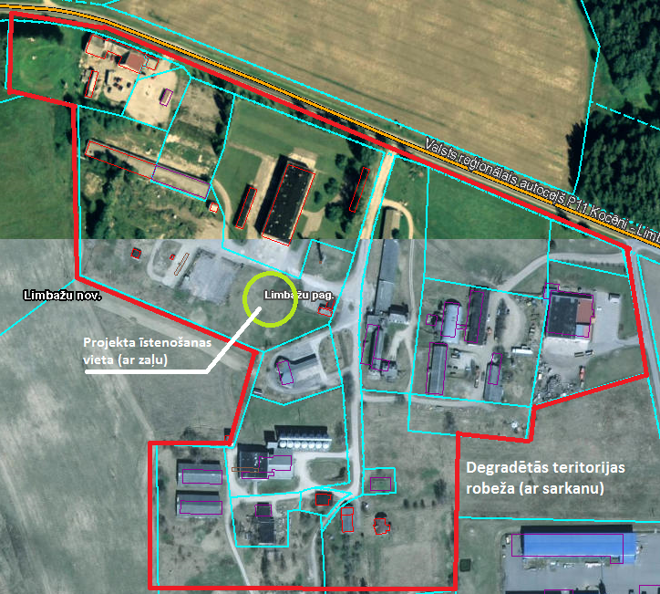
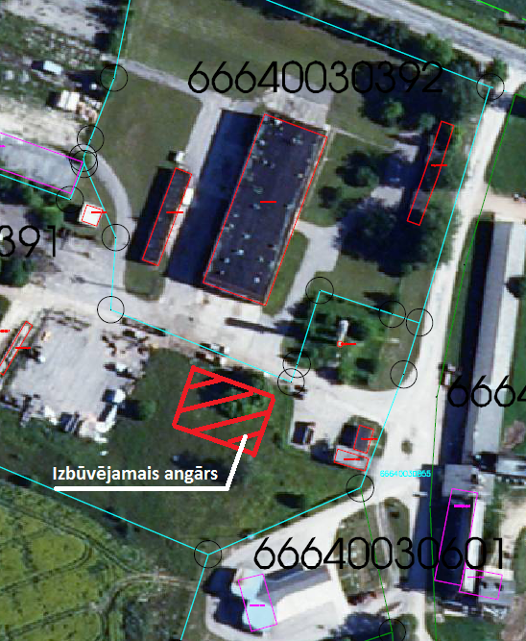
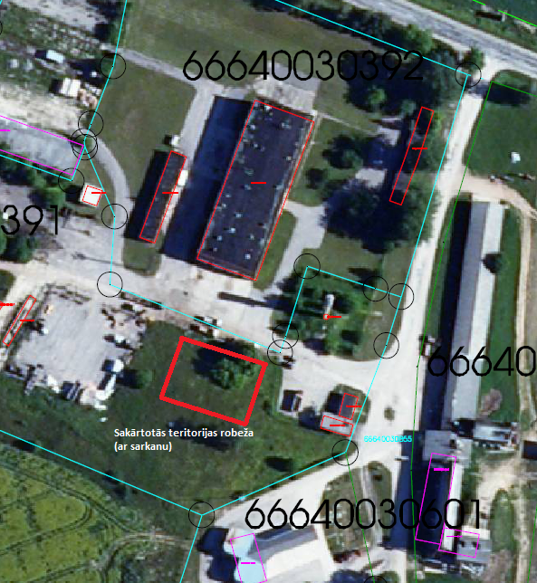

Prioritārā projekta ideja: Degradētās teritorijas revitalizācija Limbažu pagastā, uzlabojot pieejamību
Projekta idejas pamatojums: Kilometra attālumā no Limbažu pilsētas R robežas Limbažu pagasta teritorijā pie autoceļa P11 atrodas degradētā teritorija, kas bijusi aktīva ražošana Padomju laikos. Teritorijā koncentrējušies dažādi uzņēmumi: ceļu būves/celtniecības uzņēmums, kokapstrādes un tā izstrādājumu ražotājs, serviss, ēdināšanas uzņēmums u.c. Teritorijā no valsts autoceļu P11 iegriežas pašvaldības autoceļš Amatnieki – Beverīnas, kas ir sliktas kvalitātes un apgrūtina kravu pārvadājumus. Tā beigās atrodas ugunsdzēsības tvertne, kura kādreiz kalpojusi minētās degradētās teritorijas ugunsdrošības nodrošināšanai. Šobrīd tvertne ir bojāta un nenodrošina ūdens uzglabāšanu.
Projekta aktivitāšu pamatojums: projekta ietvaros paredzēts īstenot zemāk norādītās darbības, lai revitalizētu degradēto teritoriju, tādejādi radot jaunas darba vietas un piesaistot privātās investīcijas. Lai veiktu kvalitatīvus, būvniecības normatīviem atbilstošus būvdarbus, nepieciešams veikt ceļa rekonstrukcijas būvprojekta izstrādi. Ceļš Amatnieki – Beverīnas nodrošina piekļuvi vairākiem teritorijā esošajiem komersantiem. Tā kā tam ir zema nestspēja un slikta virskārtas kvalitāte, komersantu attīstība tiek kavēta – tiek radīti bojājumi teritorijā esošo komersantu, to piegādātāju un klientu transportlīdzekļiem. Nepieciešams veikt ceļa pamatnes nostiprināšanu un virskārtas rekonstrukciju. Projekta īstenošanas laikā atbilstoši būvniecību regulējošai likumdošanai nepieciešams nodrošināt būvdarbu būvuzraudzību un autoruzraudzību.
5. | Degradētās teritorijas revitalizācija Limbažu pagastā, uzlabojot pieejamību | 4 | N/a | 100,000.00 | 15,009.23 | 84,990.77 | 0.00 | 0.00 | Revitalizēta rūpnieciskā teritorija 0,15 ha platībā, radītas 3 jaunas darba vietas un piesaistītas komersantu investīcijas 84 990,77 EUR apmērā. | 2016. | 2017. | Atbildīgais par projekta īstenošanu - Attīstības nodaļa. Uzsāktas pārrunas ar vietējiem komersantiem par apliecinājuma parakstīšanu par ieinteresētību projekta īstenošanā, plānotajām nefinanšu investīcijām un jaunu darba vietu radīšanu.
5.1. | Būvprojekta izstrāde |  |  | 6,010.86 | 910.86 | 5,100.00 |  |  | Veikta ceļa rekonstrukcijas būvprojekta izstrāde. | 2016. | 2016.
5.2. | Ceļa Amatnieki - Beverīnas rekonstrukcija |  |  | 92,146.22 | 13,821.93 | 78,324.29 |  |  | Veikta 310m ceļa rekonstrukcija | 2016. | 2017.
5.3. | Būvuzraudzība, autoruzraudzība |  |  | 1,842.92 | 276.44 | 1,566.49 |  |  | Nodrošināta būvdarbu autoruzraudzība un būvuzraudzība. | 2016. | 2017.
 | Teritorijas karte
Degradētās teritorijas robežas |  |  |  |  |  |  | Aktivitāšu īstenošanas vietas
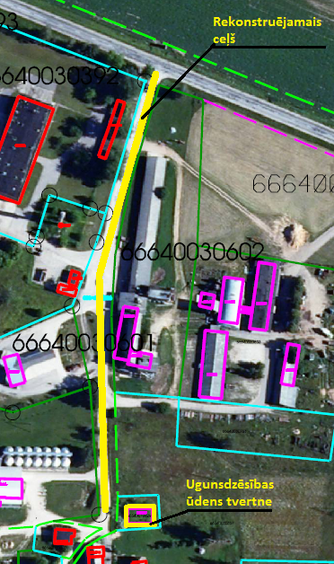

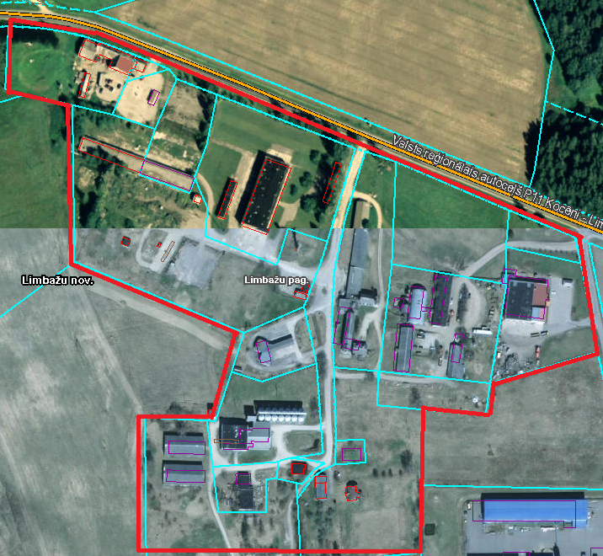
Sakārtotās teritorijas robežas
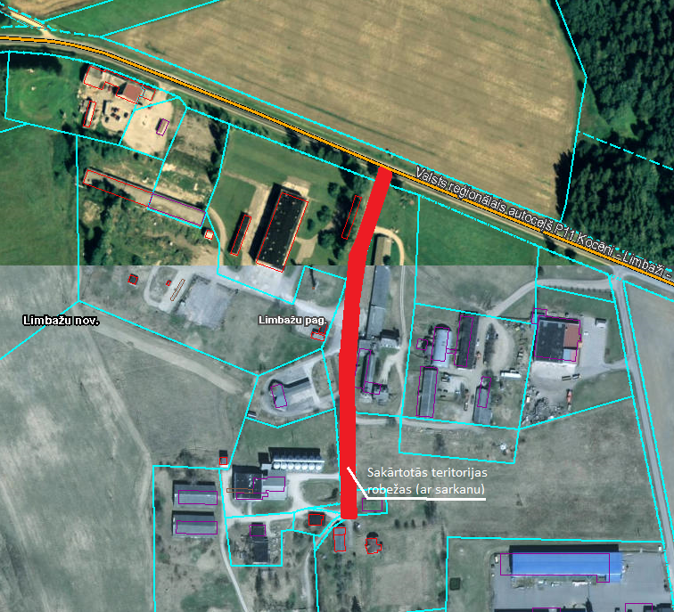
Prioritārā projekta ideja: Degradētās teritorijas revitalizācija Katvaru pagasta Pociemā
Projekta idejas pamatojums: Limbažu novada ZA daļā atrodas Katvaru pagasts, kurā dzīvo ap 1300 iedzīvotāji. Pagastā ir vairākas lielas zemnieku saimniecības un nelieli SIA, kas daļu iedzīvotāju nodrošina ar darba vietām; daļa iedzīvotāju darbu atraduši Limbažos, Valmierā u.c. tuvākajās pilsētās un pagastos. Novērojama iedzīvotāju aizplūšana darba meklējumos no pagasta uz lielākām pilsētām un ārvalstīm. Pirms dažiem gadiem nepietiekama bērnu skaita dēļ pagastā slēgta pamatskola. Tas skaidrojams ar tuvo Limbažu klātbūtni. Lai mazinātu iedzīvotāju aizplūšanu no pagasta un tā teritorijas degradēšanos, pagasta pārvalde aktīvi meklē iespējas tā teritorijā attīstīt uzņēmējdarbību, lai nodrošinātu iedzīvotājiem darba iespējas un mazinātu to aizplūšanu. Pagasta lielākā apdzīvotā vieta – Pociems, ir uzņēmējdarbības attīstībai piemērota teritorija. Ciemats atrodas tuvu valsts reģionālajam autoceļam P13; tā kā šeit koncentrējies lielākais skaits pagasta iedzīvotāju, ir pieejams uzņēmējiem nepieciešamais darbaspēks. Starp ciemata centru un reģionālo autoceļu atrodas ilgstoši neizmantota ražošanas un noliktavu apbūves teritorija, kas ir piemērota ražošanas uzņēmuma darbības nodrošināšanai. Uzņēmējdarbības veicināšanai plānots izbūvēt ražošanas telpas. Par izbūvēto ražošanas telpu izmantošanu tiks rīkota publiska nomas tiesību izsole.
Projekta aktivitāšu pamatojums: projekta ietvaros paredzēts īstenot zemāk norādītās darbības, lai revitalizētu degradēto teritoriju, tādejādi radot jaunas darba vietas un piesaistot privātās investīcijas. Lai veiktu kvalitatīvus, būvniecības normatīviem atbilstošus būvdarbus, nepieciešams veikt ražošanas telpu izbūves būvprojekta izstrādi. Tā kā Limbažu novada Katvaru pagasta Pociemā un tuvākajā apkārtnē trūkst ražošanas telpas apstrādes rūpniecības uzņēmumu attīstībai (par ko komersanti izrādījuši interesi), Pociemā - ražošanas teritorijā, plānots izbūvēt ražošanas telpas, kas būtu piemērotas apstrādes rūpniecības jomas komersanta darbības nodrošināšanai. Lai veiktu ražošanas ēkas izbūvi, tiks veikta zemes noma un pēc tam arī tās iegāde pašvaldības īpašumā. Projekta īstenošanas laikā atbilstoši būvniecību regulējošai likumdošanai nepieciešams nodrošināt būvdarbu būvuzraudzību un autoruzraudzību. Par ražošanas telpu un labiekārtotās teritorijas izmantošanu tiks rīkota publiska nomas tiesību izsole.
6. | Degradētās teritorijas revitalizācija Katvaru pagasta Pociemā | 4 | N/a | 1,200,320.00 | 180,048.00 | 1,020,272.00 | 0.00 | 0.00 | Revitalizēta rūpnieciskā teritorija 0,29 ha platībā, radītas 25 jaunas darba vietas un piesaistītas komersantu investīcijas 1 020 272 EUR apmērā. | 2016. | 2017. | Atbildīgais par projekta īstenošanu - Attīstības nodaļa. Veiktas pārrunas ar SIA "Matadors" (MVU) par apliecinājuma parakstīšanu par ieinteresētību revitalizētās teritorijas iznomāšanā, plānotajām nefinanšu investīcijām un jaunu darba vietu radīšanu.
6.1. | Būvprojekta izstrāde |  |  | 110,000.00 | 16,500.00 | 93,500.00 |  |  | Veikta ražošanas angāra būvprojekta izstrāde. | 2016. | 2016.
6.2. | Ražošanas angāra izbūve |  |  | 1,030,320.00 | 154,548.00 | 875,772.00 |  |  | Veikta 4464m2 ražošanas angāra (2 stāvi) izbūve, t.sk. apbūvējamā zemes īpašuma iegāde. | 2016. | 2017.
6.3. | Būvuzraudzība, autoruzraudzība |  |  | 60,000.00 | 9,000.00 | 51,000.00 |  |  | Nodrošināta būvdarbu autoruzraudzība un būvuzraudzība. | 2016. | 2017.
 | Teritorijas karte
Degradētās teritorijas robežas |  |  |  |  | Aktivitāšu īstenošanas vietas |  |  |  |  | Sakārtotās teritorijas robežas
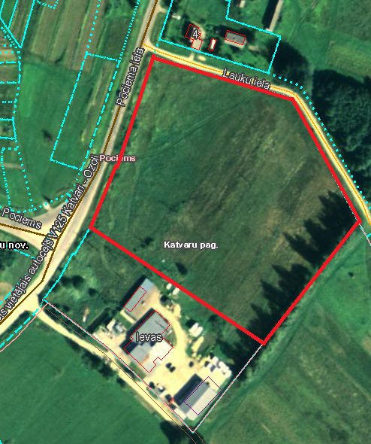
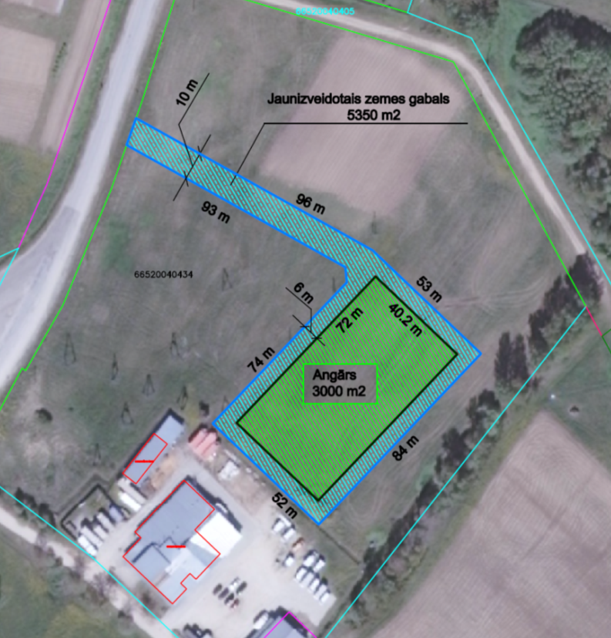
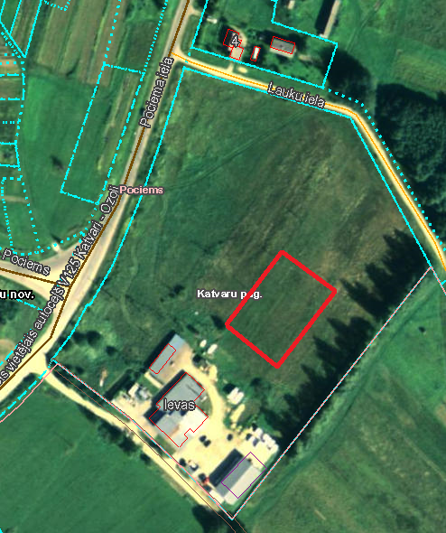

Prioritārā projekta ideja: Limbažu pilsētas A daļas degradēto teritoriju revitalizēšana, uzlabojot pieejamību
Projekta idejas pamatojums: Limbažu pilsētā un tās apkārtnē laika gaitā izveidojušās vairākas degradētās teritorijas, kurās daļēji jau attīstās vai potenciāli varētu attīstīt uzņēmējdarbību. Viena no tām atrodas uz A no jaunizbūvētās Dzelzceļa ielas, kur savulaik bijusi aktīva ražošanas un saimnieciskās darbības zona Padomju gados - bijusī Lauktehnikas teritorija un dažādas tā laika iestāžu ēkas. Ilgus gadus teritorija ir bijusi gandrīz pamesta, tajā veikti minimāli ieguldījumi ražošanas infrastruktūras saglabāšanai un attīstībai. Šobrīd teritorijā darbību uzsākuši vairāki kokapstrādes uzņēmumi, auto servisi, plastmasas izstrādājumu ražošanas, ceļu būves uzņēmums u.c. Esošo un jaunu ražosānas uzņēmumu attīstībai nozīmigi ir sakārtot teritorijā esošo galveno ielu segumu.
Projekta aktivitāšu pamatojums: projekta ietvaros paredzēts īstenot zemāk norādītās darbības, lai revitalizētu degradēto teritoriju, tādejādi radot jaunas darba vietas un piesaistot privātās investīcijas. Lai veiktu kvalitatīvus, būvniecības normatīviem atbilstošus būvdarbus, nepieciešams veikt ielu rekonstrukcijas būvprojektu izstrādi. Limbažu pilsētas A daļas degradētajās teritorijās komersantu attīstību kavē nekvalitatīvās, ar zemu nestspēju esošās ielas, kas rada piekļuves problēmas pašu komersantu, to piegādātāju un klientu transportlīdzekļiem. Lai uzlabotu komersantu pieejamību, nepieciešams veikt vairāku nozīmīgāko ielu, pie kurām atrodas komersanti, rekonstrukciju, t.sk. nodrošinot tajās satiksmes drošību (atsevišķos posmos izbūvējot gājēju ietves un uzstādot ielu apgaismojumu). Projekta īstenošanas laikā atbilstoši būvniecību regulējošai likumdošanai nepieciešams nodrošināt būvdarbu būvuzraudzību un autoruzraudzību.
7. | Limbažu pilsētas A daļas degradēto teritoriju revitalizēšana | 4 | N/a | 865,394.82 | 129,809.22 | 735,585.60 | 0.00 | 0.00 | Revitalizēta rūpnieciskā teritorija 2,25 ha platībā, radītas 18 jaunas darba vietas un piesaistītas komersantu investīcijas 735 585,60 EUR apmērā. | 2016. | 2018. | Atbildīgais par projekta īstenošanu - Attīstības nodaļa. Uzsāktas pārrunas ar vietējiem komersantiem par apliecinājuma parakstīšanu par ieinteresētību projekta īstenošanā, plānotajām nefinanšu investīcijām un jaunu darba vietu radīšanu.
7.1. | Būvprojektu izstrāde |  |  | 30,000.00 | 4,500.00 | 25,500.00 |  |  | Veikta 6 Limbažu pilsētas ielu posmu atjaunošanas būvprojektu izstrāde. | 2016. | 2017.
7.2. | Mehanizācijas, Meža, Meliorācijas, Uzvaras, Noliktavu un Mazās noliktavas ielas posmu atjaunošana |  |  | 819,014.53 | 122,852.18 | 696,162.35 |  |  | Veikta aptuveni 4200 m ielu atjaunošana. | 2017. | 2018.
7.3. | Būvuzraudzība, autoruzraudzība |  |  | 16,380.29 | 2,457.04 | 13,923.25 |  |  | Nodrošināta būvdarbu autoruzraudzība un būvuzraudzība. | 2017. | 2018.
 | Teritorijas karte
Degradētās teritorijas robežas
1.daļa - uz Z no Cēsu ielas |  |  |  |  |  |  |  |  |  |  |  | Aktivitāšu īstenošanas vietas un sakārtotās teritorijas robežas (rekonstruējamo ielu posmi)
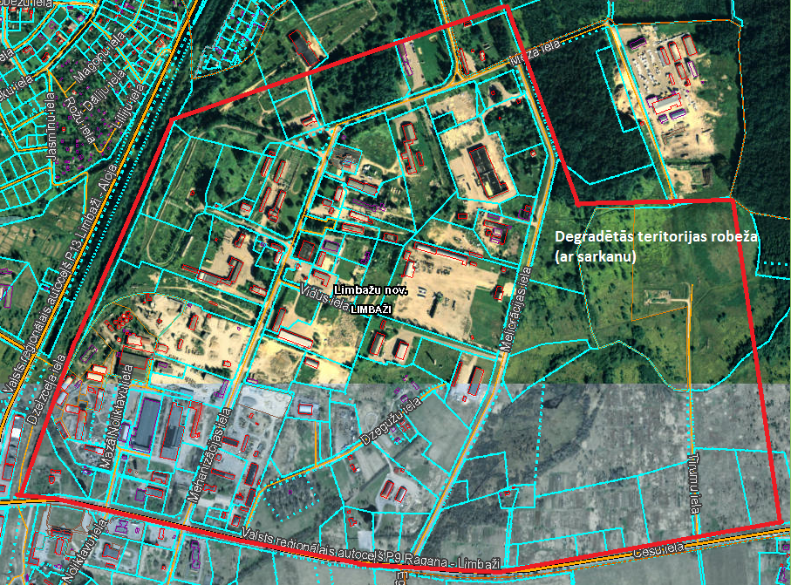
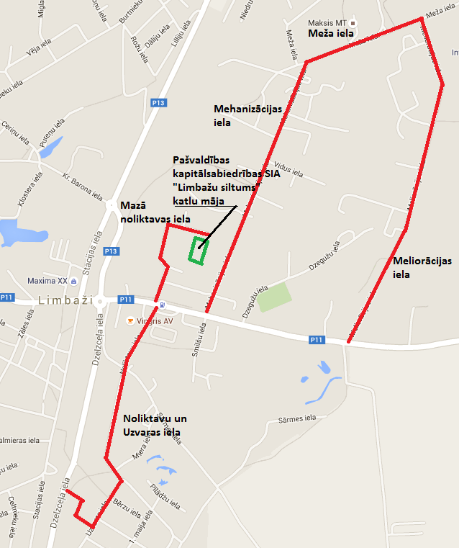

2.daļa - uz D no Cēsu ielas
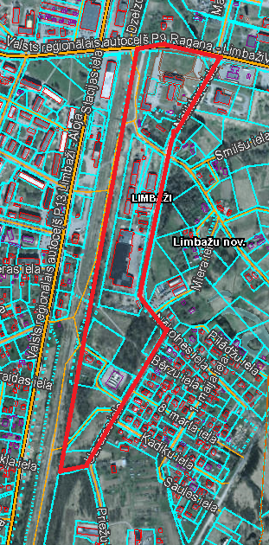

Prioritārā projekta ideja: Bijušās ražošanas teritorijas Limbažu pilsētas Z daļā revitalizēšana, izbūvējot ražošanas telpas
Projekta idejas pamatojums: Limbažu pilsētā Kr.Barona ielas 2 teritorijā 9406m2 platībā kopš 20.gs 70tajiem gadiem saimniecisko darbību veicis "Limbažu komunālserviss". Teritorijā izbūvētas vairākas siltumnīcas un administratīvās/saimniecības ēkas, kas šobrīd ir kritiskā stāvoklī. Kopš 2011.gada teritorijā saimnieciskā darbība ir pārtraukta. Pašvaldība ir nolēmusi šo teritoriju revitalizēt, piemērojot to ražošanas uzņēmumu vajadzībām.
Projekta aktivitāšu pamatojums: projekta ietvaros paredzēts īstenot zemāk norādītās darbības, lai revitalizētu degradēto teritoriju, tādejādi radot jaunas darba vietas un piesaistot privātās investīcijas. Lai veiktu kvalitatīvus, būvniecības normatīviem atbilstošus būvdarbus, nepieciešams veikt ražošanas telpu un ar to saistīto inženierkomunikāciju izbūves būvprojekta izstrādi. Tā kā Limbažu pilsētā trūkst ražošanas telpas, plānots tādas izbūvēt, lai nodrošinātu komercdarbības attīstību. Lai ražošanas telpām nodrošinātu iespēju pieslēgties elektroapgādei, nepieciešams izbūvēt transformatoru pie netālu esošās elektrolīnijas. Lai ražošanas telpām nodrošinātu ūdenssaimniecības pakalpojumus, nepieciešams izbūvēt ūdens vadu un veikt pieslēguma izveidi (kanalizācijas vads ir izbūvēts). Lai nodrošinātu saražotās produkcijas uzglabāšanu un piekļuvi ražošanas telpām, ap tām nepieciešams izbūvēt cietā seguma laukumus un iebrauktuvi no blakus esošās ielas. Lai nodrošinātu plānotos būvniecības darbus, nepieciešama zemes īpašuma ap 1 ha iegāde. Projekta īstenošanas laikā atbilstoši būvniecību regulējošai likumdošanai nepieciešams nodrošināt būvdarbu būvuzraudzību un autoruzraudzību. Par ražošanas telpu un labiekārtotās teritorijas izmantošanu tiks rīkota publiska nomas tiesību izsole.
8. | Bijušās ražošanas teritorijas revitalizēšana Kr.Barona ielā 2 uzņēmējdarbības teritorijas izveidošanai | 4 | N/a | 517,647.00 | 77,647.05 | 439,999.95 | 0 | 0 | Revitalizēta rūpnieciskā teritorija 9406m2 platībā, radītas 11 jaunas darba vietas un piesaistītas komersantu investīcijas 439999,95 EUR apmērā. | 2017. | 2018. | Atbildīgais par projekta īstenošanu - Attīstības nodaļa. Notiek pārrunas par sadarbības līguma slēgšanu ar SIA "VestaFume TLG". Ūdenssaimniecības inženierkomunikāciju izbūvei tiks piesaistīts projekta partneris – SIA “Limbažu komunālserviss”.
8.1. | Zemes iegāde |  |  |  |  |  |  |  | Veikta aptuveni 1ha zemes iegāde degradētajā teritorijā.
8.2. | Būvprojekta izstrāde |  |  |  |  |  |  |  | Veikta 1 būvprojekta izstrāde.
8.3. | Teritorijas labiekārtošana |  |  |  |  |  |  |  | Veikta teritorijas labiekārtošana (aptuveni 1 ha) - veco ēku demontāža, pievadceļu un laukumu izbūve.
8.4. | Inženierkomunikāciju pieslēgumu nodrošināšana |  |  |  |  |  |  |  | Veikta ūdens vada izbūve un lokālās siltumapgādes sistēmas izveide.
8.5. | Rūpniecības angāra izbūve |  |  |  |  |  |  |  | Veikta aptuveni 600m2 rūpniecības angāra izbūve, t.sk.biroja telpas ap 20m2.
8.6. | Būvuzraudzība, autoruzraudzība |  |  |  |  |  |  |  | Nodrošināta būvdarbu autoruzraudzība un būvuzraudzība.
 | Teritorijas karte
Degradētās teritorijas robežas |  |  |  |  |  |  | Aktivitāšu īstenošanas vietas
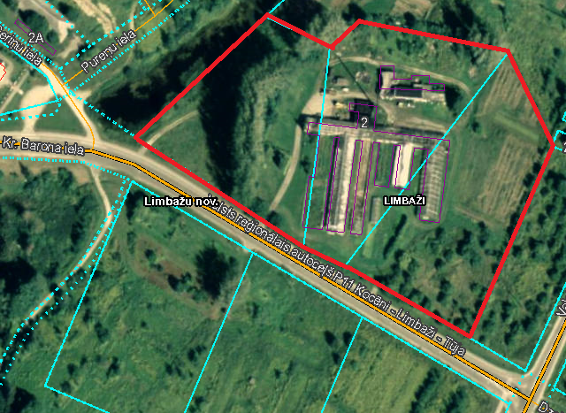
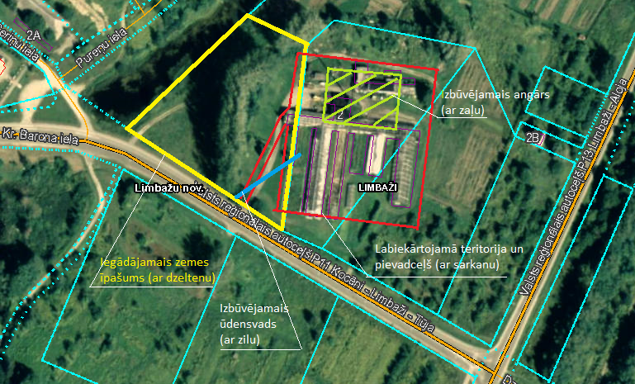

Sakārtotās teritorijas robežas
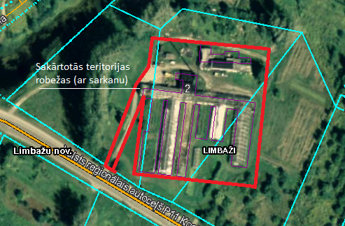

Projekta ideja: Degradētās teritorijas revitalizācija Limbažu pilsētas A daļā, izbūvējot ražošanas telpas
Projekta idejas pamatojums: Limbažu pilsētā nav brīvu ražošanai piemērotu ēku, kā arī esošo uzņēmēju ražotņu teritorijas lielākoties ir nelielas un grūti sasniedzamas. Novada uzņēmēji norādījuši nepieciešamību pilsētā vai tās tuvumā veidot ražošanas atbalsta teritoriju, kurā tiktu izvietots ražošanas angārs, auto un produkcijas novietošanas laukumi, ka arī atsevišķa teritorija uzņēmēju ražotās produkcijas demonstrācijai. Pašvaldībai pieder zemes īpašumi degradētajā pilsētas daļā - Meliorācijas ielas A pusē, kur šādu teritoriju varētu veiksmīgi izveidot.
Projekta aktivitāšu pamatojums: projekta ietvaros paredzēts īstenot zemāk norādītās darbības, lai revitalizētu degradēto teritoriju, tādejādi radot jaunas darba vietas un piesaistot privātās investīcijas. Lai veiktu kvalitatīvus, būvniecības normatīviem atbilstošus būvdarbus, nepieciešams veikt ražošanas telpu un ar to saistīto inženierkomunikāciju izbūves būvprojekta izstrādi. Tā kā Limbažu pilsētā trūkst ražošanas telpas kokapstrādes uzņēmumu attīstībai, plānots izbūvēt ražošanas angāru un gatavās produkcijas uzglabāšanas noliktavu, kas būtu piemērota kokapstrādes jomas komersanta darbības nodrošināšanai. Lai nodrošinātu piekļuvi ražošanas telpām, ap tām nepieciešams izbūvēt cietā seguma laukumus un iebrauktuvi no blakus esošās ielas. Projekta īstenošanas laikā atbilstoši būvniecību regulējošai likumdošanai nepieciešams nodrošināt būvdarbu būvuzraudzību un autoruzraudzību. Par ražošanas telpu un labiekārtotās teritorijas izmantošanu tiks rīkota publiska nomas tiesību izsole.
9. | Degradētās teritorijas revitalizācija Limbažu pilsētas A daļā, izbūvējot ražošanas telpas | 4, 5 | N/a | 1,200,000.00 | 665,436.50 | 534,563.50 | 0 | 0 | Veikta aptuven 1,1 ha teritorijas labiekārtošana, radītas 13 jaunas darba vietas un piesaistītas komersantu investīcijas EUR 534 563,50 apmērā. | 2017. | 2018. | Atbildīgais par projekta īstenošanu - Attīstības nodaļa. Uzsāktas pārrunas ar SIA "3radi" par apliecinājuma parakstīšanu par ieinteresētību projekta īstenošanā, plānotajām nefinanšu investīcijām un jaunu darba vietu radīšanu.
9.1. | Būvprojekta izstrāde |  |  |  |  |  |  |  | Veikta ražošanas teritorijas izveides tehniskā projekta izstrāde.
9.2. | Ražošanas teritorijas labiekārtošana |  |  |  |  |  |  |  | Veikta 6000m2 ražošanas teritorijas labiekārtošana - pievadceļu, stāvlaukumu izbūve.
9.3. | Ražošanas angāra un noliktavu izbūve |  |  |  |  |  |  |  | Veikta apsildāma rūpniecības angāra 3000m2 un 2000m2 noliktavas izbūve, t.sk.biroja telpas.
9.4. | Būvuzraudzība, autoruzraudzība |  |  |  |  |  |  |  | Nodrošināta būvdarbu autoruzraudzība un būvuzraudzība.
 | Teritorijas karte
Degradētās teritorijas robežas |  |  |  |  |  |  |  |  | Aktivitāšu īstenošanas vietas |  |  | Sakārtotās teritorijas robežas
